Mall
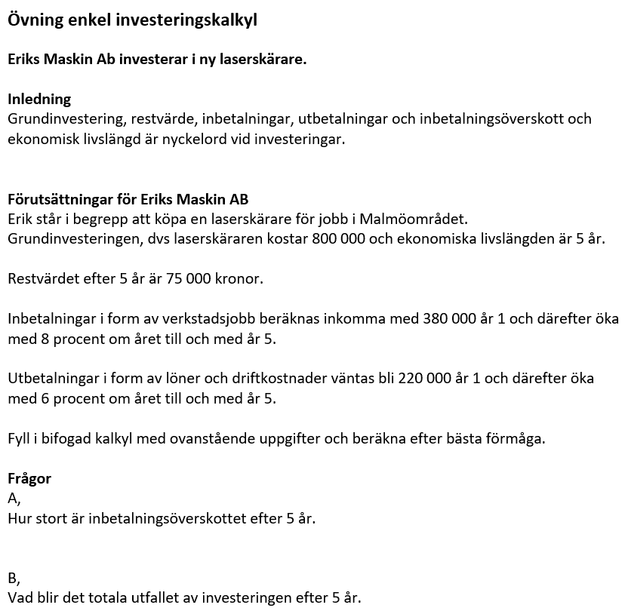
Eriks maskin investeringskalkyl |  | Fält med denna färg fylls i av användare.

 |  |  | Fakt ökning/år |  | 8.0%
 |  |  | Driftkostn. ökning/år |  | 6.0%

Investeringskalkyl
Alla siffror ex. moms.
 | År 1 | År 2 | År 3 | År 4 | År 5 | Summa
Grundinvestering | 800,000

Inbetalningar
Fakturering kund | 380,000 | 410,400 | 443,232 | 478,691 | 516,986 | 2,229,308

Utbetalningar
Driftkostnader, löner mm | 220,000 | 233,200 | 247,192 | 262,024 | 277,745 | 1,240,160

Inbetalningsöverskott | 160,000 | 177,200 | 196,040 | 216,667 | 239,241 | 989,148

 |  |  |  | Restvärde efter 5 år + |  | 75,000
 |  |  |  | Grundinvestering - |  | 800,000
 |  |  |  | Resultat investering = |  | 264,148

